一般
◎給与所得者の計算表

町営住宅の申し込み資格になっている収入基準は、「月間所得額」によって判定します。
法律等の定めに基づいて算出するため、一般的な「額面収入」や「手取り収入」とは異なります。
月間所得額は下の計算式に従って算出します。

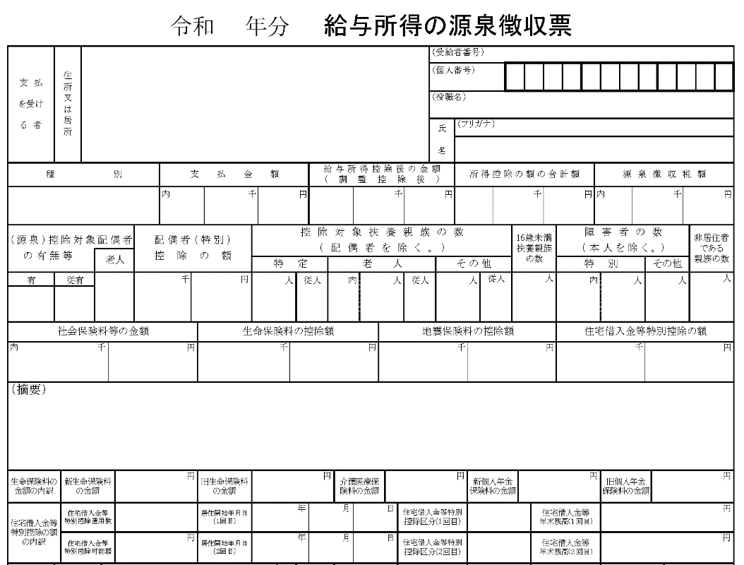

 |  | ①年間所得額
 |  |  | 円

 | 基本的控除 | 控除の種類 |  |  | 控除額
 |  | 1.配偶者及び扶養親族 |  |  | 38万円 × |  | 人 | (円)
 |  | 2.同居親族 |  |  | （家族数－１人）
 | その他の控除 | 3.給与所得又は 公的年金等の雑所得がある方 |  |  | 10万円 × |  | 人 | (円)
 |  |  |  |  | 10万円未満のときは該当所得
 |  | 4.同一成型配偶者が70歳以上の方 5.老人扶養親族 |  |  | 10万円 × |  | 人 | (円) |  | ②控除額合計

 |  | 6.特定扶養親族 |  |  | 25万円 × |  | 人 | (円) |  | 円

 |  | 7.寡婦 |  |  | 27万円 × |  | 人 | (円)
 |  |  |  |  | 3.で控除後27万円未満のときは当該所得
 |  | 8.ひとり親 |  |  | 35万円 × |  | 人 | (円)
 |  |  |  |  | 3.で控除後35万円未満のときは当該所得
 |  | 9.障がいのある方 |  |  | 27万円 × |  | 人 | (円)

 |  | 10.特別障がいのある方 |  |  | 40万円 × |  | 人 | (円)

 |  | ① |  | ② |  |  |  | 収入月額
 | （ | 円 | - | 円 | ） = | 円 | ÷ １２ヶ月 ＝ | 円 | < | 114,000円 OK!
 |  |  |  |  |  |  |  |  |  | 139,000円 OK!

